Название 1-3
Урок 1 часть 1 |  | Механизмы пространства имен linux namespaces и «запуск контейнера» без использования Docker |  | Специальные файловые системы |  | На диске таких файлов нет, это всего лишь особая структура в оперативной памяти. То есть ядро Linux специально формирует информацию о себе в виде файлов, чтобы мы могли их просмотреть
На курсе вы изучите |  |  |  | /dev — устройства | 00 19 00 Блочные устройства: например жесткий диск (он может записать информацию с объемом не менее 512 байт). Если файл весит меньше минимального значения, то ему все равно будет присвоено 512 байт. | Находится информация об устройствах Устройства бывают двух типов: блочные и символьные /dev/sda – это специальный файл, который отображается на наш первый диск в системе.
 |  | 1 Механизмы контейнеризации – как устроена контейнеризация «под капотом» и для чего это нужно 2 Docker: Dockerfile, Docker Compose, Docker Swarm. 3 Когда стоит использовать Docker, а когда Kubernetes |  | /proc — процессы и состояние ОС |  | Cпециальные файлы текущего состояния системы и информацию о процессах. /proc/cpuinfo — процессор /proc/version — версия ОС
Файловая система ОС Linux: типы файлов |  |  |  | /sys — информация о системе |  | Информация от ядра касательно настроек и различных устройств
 | См правее сноску из конспекта по Линукс | 1 Обычные файлы Символьные и двоичные файлы 2 Каталоги/Директории Список ссылок на файлы либо другие каталоги 3 Символьные ссылки Ссылки на другие файлы и каталоги по имени 4 Блочные устройства Интерфейсы, предназначенные для взаимодействия с аппаратной составляющей 5 Сокеты и каналы Интерфейсы для взаимодействия с программной составляющей ОС | 00 04 24 | /run — временные файлы состояния |  | Текущее состояние запущенных процессов: лог-файлы, сокеты итд
Файловая система Linux: структура
 |  | 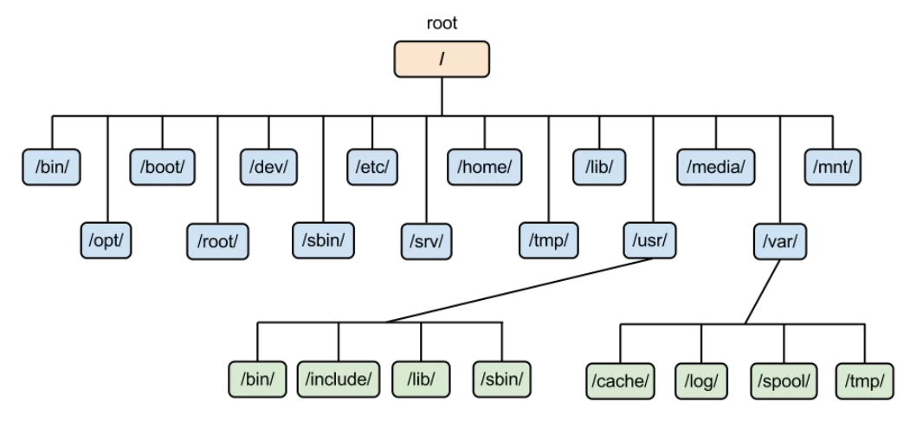 | 00 05 21
/ | 0 ряд | root каталог. Содержит в себе всю иерархию системы;
/bin | 1 ряд | здесь находятся двоичные исполняемые файлы. Версия лекции: здесь находятся исполняемые файлы самых необходимых утилит. Важно! /bin может быть символьной ссылкой на usr/bin Основные общие команды, хранящиеся отдельно от других программ в системе (прим.: pwd, ls, cat, ps);
/boot | 1 ряд | тут расположены файлы, используемые для загрузки системы (образ initrd, ядро vmlinuz);
/dev | 1 ряд | в данной директории располагаются файлы устройств (драйверов) [блочных устройств]. Версия конспекта: содержит в себе блочные и символьные файлы устройств (диски, терминалы, клавиатуры, принтеры и так далее). С помощью этих файлов можно взаимодействовать с устройствами. К примеру, если это жесткий диск, можно подключить его к файловой системе. В файл принтера же можно написать напрямую и отправить задание на печать; Также содержит файлы для клавиатуры итп (в целом все устройства, напрямую подключенных компьютеру)
/etc | 1 ряд | в этой директории находятся конфигурационные файлы системы и прикладных программ. Эти файлы позволяют настраивать системы, сервисы, скрипты системных демонов; | 00 06 30
/home | 1 ряд | каталог, аналогичный каталогу Users в Windows. Содержит домашние каталоги учетных записей пользователей (кроме root). При создании нового пользователя здесь создается одноименный каталог с аналогичным именем и хранит личные файлы этого пользователя; Версия лекции: также здесь хранятся конфигурационные файлы командной оболочки (например bashrc, bashprofile) | 00 06 37
/lib | 1 ряд | содержит системные библиотеки, с которыми работают программы и модули ядра; Версия лекции: содержит в себе файлы библиотек, необходимых для работы утилит, системного и прикладного ПО. Также может быть символьной ссылкой на /usr/bin. | 00 06 58
/lost+found | 1 ряд | содержит файлы, восстановленные после сбоя работы системы. Система проведет проверку после сбоя и найденные файлы можно будет посмотреть в данном каталоге;
/media | 1 ряд | точка монтирования внешних носителей. Например, когда вы вставляете диск в дисковод, он будет автоматически смонтирован в директорию /media/cdrom;
/mnt | 1 ряд | точка временного монтирования. Файловые системы подключаемых устройств обычно монтируются в этот каталог для временного использования; Флешки, cd-rom… | 00 07 18
/opt | 2 ряд | тут расположены дополнительные (необязательные) приложения. Такие программы обычно не подчиняются принятой иерархии и хранят свои файлы в одном подкаталоге (бинарные, библиотеки, конфигурации); Версия конспекта: каталог для различного рода дополнительных программ (проприетарных драйверов, агентов мониторинга и др.).
/proc | 2 ряд | содержит файлы, хранящие информацию о запущенных процессах и о состоянии ядра ОС; Версия конспекта: (context процесса) одна из важнейших директорий, содержащая в себе сущности-ссылки на файлы, содержащиеся в оперативной памяти, в которых содержится информация о выполняемых в системе процессах.
/root | 2 ряд | директория, которая содержит файлы и личные настройки суперпользователя; Версия лекции: домашний каталог суперпользователя
/run | 2 ряд | содержит файлы состояния приложений. Например, PID-файлы или UNIX-сокеты;
/sbin | 2 ряд | аналогично /bin содержит бинарные файлы. Утилиты нужны для настройки и администрирования системы суперпользователем; Версия конспекта: содержит набор файлов системных утилит, которые необходимы для загрузки ядра ОС, резервного копирования и восстановления системы. Также может быть символьной ссылкой на /usr/sbin. | 00 08 11
/srv | 2 ряд | содержит файлы сервисов, предоставляемых сервером (прим. FTP или Apache HTTP);
/sys | 2 ряд | содержит данные непосредственно о системе. Тут можно узнать информацию о ядре, драйверах и устройствах; Версия конспекта: виртуальная файловая система sysfs, которая содержит информацию об аппаратном обеспечении (ЦПУ, ОЗУ, дисках, сетевых устройствах), драйверах, ядре системы и др.
/tmp | 2 ряд | содержит временные файлы. Данные файлы доступны всем пользователям на чтение и запись. Стоит отметить, что данный каталог очищается при перезагрузке;
/usr | 2 ряд | содержит пользовательские приложения и утилиты второго уровня, используемые пользователями, а не системой. Содержимое доступно только для чтения (кроме root). Каталог имеет вторичную иерархию и похож на корневой;
/var | 2 ряд | содержит переменные файлы. Имеет подкаталоги, отвечающие за отдельные переменные. Например, логи будут храниться в /var/log, кэш в /var/cache, очереди заданий в /var/spool/ и так далее.
chroot |  | Версия докер 0 (добавлен в 1979 году для обеспечение изоляции программной оболочки и предоставление механизма для тестирования тех или иных компонентов системы)
Важно! Для выполнения chroot требуются права sudo | 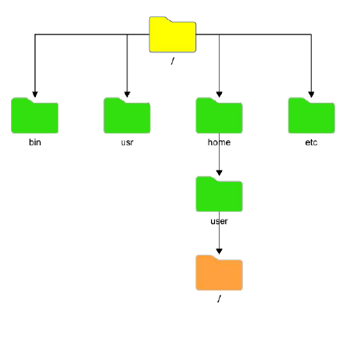 | изменение корневого каталога системы для запущенного процесса и всех его дочерних процессов. Все что будет находиться внутри нового / будет изолировано от остальной файловой системы. Внутри нового пользовательского корня существуют свои файлы и дочерние программы (которые будут работать исключительно с файловой системой дочернего /)
 |  | 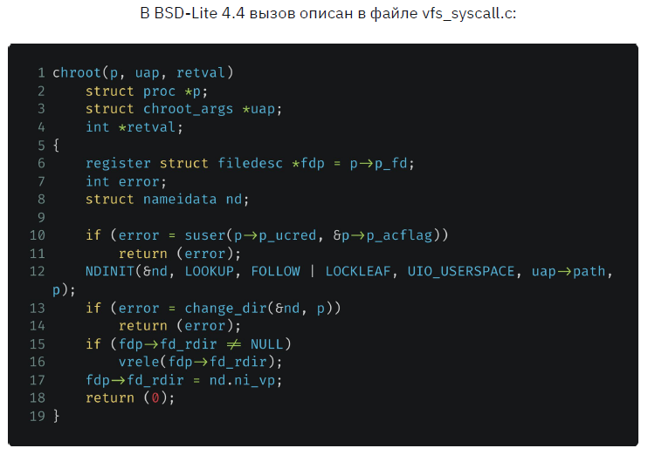 | 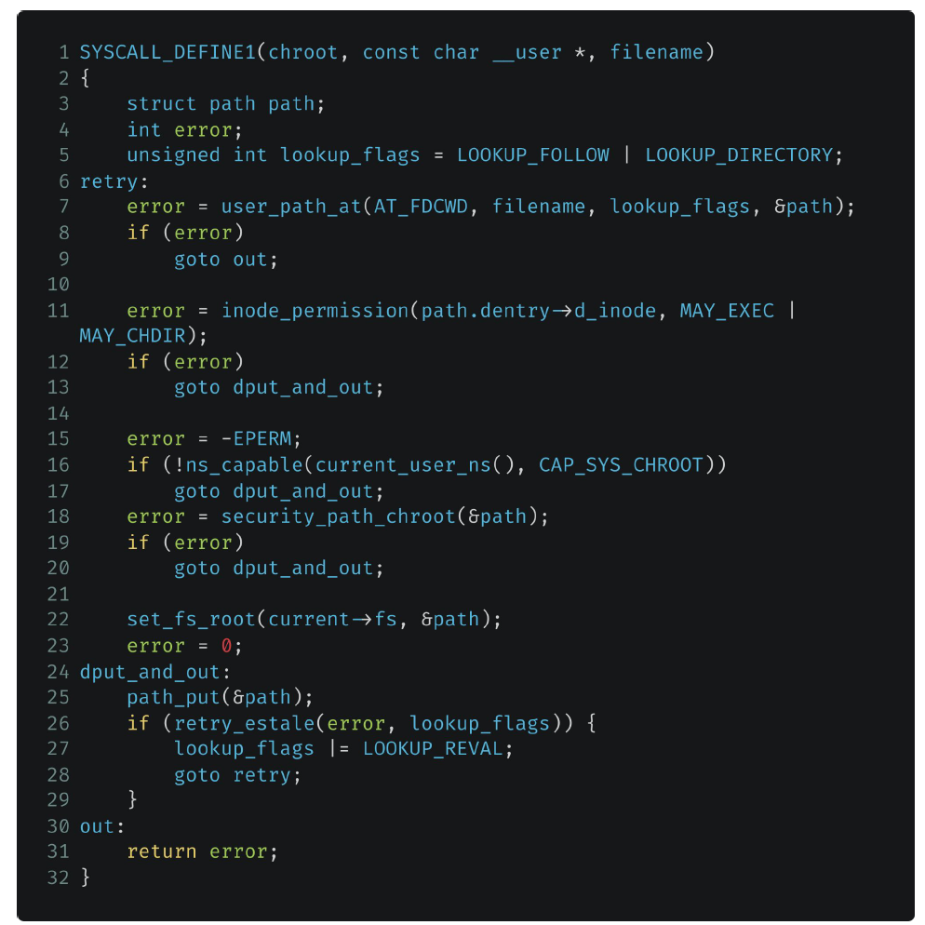 Реализация вызова в ядре Linux Здесь происходит переопределение корневой папки на заданное пользователем местоположение в файловой системе
Практика | Изоляция 1 chroot | Команда | 00 13 30
mkdir GB chroot GB /bin/bash | шаг 1 | содержит два аргумента (папка, которую хотим сделать корневой; командный интерпретатор bash) Вывод результата: failed, так как корневая директория попыталась запуститься, но не нашла файлы утилиты командной оболчки. Поэтому перед тем как запускать chroot необходимо создать копию утилиты bash в каталоге, которые будет запускать chroot)
mkdir GB/bin cp /bin/bash GB/bin chroot GB /bin/bash | шаг 2 | Вывод результата: failed, так как кроме копирования самой утилиты bash, необходимо также скопировать зависимости этой утилиты (то есть библиотеки, которые используется данная утилита для своей работы)
ldd <название утилиты> |  | показать все зависимости (библиотеки - аналог import в python, которые использует программа)
ldd /bin/bash mkdir GB/lib mkdir GB/lib64 cp /lib/x86… cp /lib/x86… cp /lib64/ld-linux… | шаг 3 | Копируем библиотеки bash
chroot GB /bin/bash | шаг 4 | Success! | 00 18 30
whereis ls ldd ls | Команды для поиска утилит и библиотек | Однако существует большое неудобство и недостаток chroot, так как необходимо скопировать все исполняемые файлы вместе с динамическими библиотеками, что трудозатратно и занимает много места на жестком диске | Пример с копированием ls
Механизм пространства имен |  | Для чего вообще необходимо разграничение процессов? Безопасность и независимость! | 00 20 10
cat /proc/sys/kernel/pid_max | Команда выведет максимально возможное количество процессов, которое может быть запущено на операционной системе. Если мы имеем ОС 64 битную, то это число будет равно 2 в 22 степени = 4194304 | Пространство имен (от англ. namespaces) - это абстракция в системе Linux, в которой находятся системные ресурсы. Тип ресурса зависит от типа пространства имен. Пространства имен - не какая-то дополнительная функция, которую можно установить или просто обойтись без нее. Эта сущность изначально предоставляется самим ядром ОС Linux и является необходимым компонентом, принимающим участие в процедуре запуска любого процесса в системе. В любой момент времени любой процесс может принадлежать только одному пространству имен каждого типа. Также namespace - это механизм, обеспечивающий изоляцию процессов друг от друга в UNIX-системах. Реализация данного механизма была начата с версии ядра 2.4.19 и продолжается по сей день.
 | Любое пространство имен имеет понятие "квоты". Под квотой понимается определенный лимит ресурсов, выделяемых под определенный процесс или другой namespace. Квота - количественные ограничения на что-либо. | 1 PID Изоляция идентификатора процессов 2 Network Сетевая изоляция (сеть, порты, стеки и т.д.) 3 User Изоляция пользователей и групп 4 Mount Переопределение точек монтирования 5 IPC (Inter Process Communication) Изоляция межпроцессного взаимодействия (в т.ч. очереди POSIX) 6 UTS Изоляция имени хоста и доменного имени
PID: изолируем идентификаторы процессов |  | Дерево процессов
 |  | Дерево процессов - иерархическая структура, подобная дереву каталогов файловой системы. Исторически была поддержка лишь одного древа процессов так как при создании ядра и системы в целом не было необходимости делить его: как минимум, не позволяли аппаратные мощности, да и программного обоснования этому также не было.
 |  | Однако, с появлением механизма пространства имен появилась возможность поддержки нескольких деревьев процесса, которые полностью были бы изолированы друг от друга. Как вы знаете, при загрузке Linux сначала запускается процесс с PID (идентификационный номер), равный 1. Он является корневым процессом системы и запускает остальные службы и процессы. Механизм пространства имен позволяет создавать отдельные ветвления в дереве с собственным (независимым) PID (который равен 1). Процессы, создающие такие ответвления являются частью основного древа процессов, однако, дочерний процесс в новом дереве будет корневым. Важно отметить, что процессы нового дерева никак не могут взаимодействовать с родительским процессом и, следовательно, с основным деревом.
 | 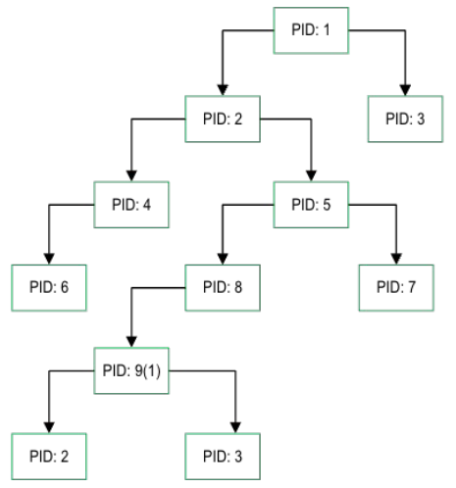 | Утрированное (преувеличенное) изображение дерева процессов. Однако логика остается такой, что процессы действительно имеют иерархию. Существует возможность создания поддеревьев, полностью изолированных друг от друга и от корневого дерева в частности Важно! При запуске ОС в начале создается процесс PID 1, от которого наследуются все остальные процессы. Если сделать kill -s 9 1, то ОС выключится | 00 29 00
Дочернее дерево процесса
 |  | 1 Процессы поддерева никак не могут взаимодействовать с процессами родительского дерева 2 Процессы поддерева PID 1 будет корневым для поддерева и дочерним для дерева родителя | 00 29 30
ps |  | команда выводит моментальный список процессов
top |  | команда выводит список всех процессов в реальном времени (ctrl+c - остановить утилиту)
 |  | Когда мы захоим в docker, внутрь контейнера, то видим лишь одну оболочку bash. Поэтому имеет смысл изолировать bash для создания изолированной среды | Семинар 1:00:00
NET: сетевая изоляция |  | Loopback интерфейс
 | 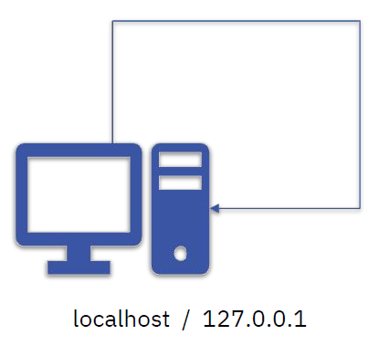 | Адрес возвратной петли 1 Он же - localhost 2 Он же - 127.0.0.1 - Это канал коммутации с одной конечной точкой - Все сообщения отправляемые на интерфейс, читаются этим же интерфейсом
MOUNT: изолируем файловую систему |  | namespace (MOUNT)
 |  | В данном случае, для изоляции ФС будет использован уже известный нам системный вызов clone(), но с флагом CLONE_NEWNS. Clone(child_fn, child_stack+1048576, CLONE_NEWPID | CLONE_NEWNET | CLONE_NEWNS | SIGCHLD, NULL)

Семинар 1 |  | chroot (смена корневой директории. Создается директория, изолированная от остальной ОС. Приходится копировать все необходимые приложения вручную. Использует только одну версию ОС - версию хостовой ОС) unshare (запуск изолированного пространства с выбранным приложением, которому назначается pid 1. Позволяет выбирать как параметры будет изолированы, а какие нет)
docker |  | Контейнер в рамках одной ОС
docker swarm |  | Позволяет построить распределенную докеризированную систему 1 сервер стоит во Франции 2 сервер стоит в Японии docker swarm позволяет объединить эти контейнеры, чтобы запрос шел из Японии в Японию (между разными серверами в рамках странцы), из Франции во Францию (между разными серверами в рамках странцы)
kubernetis |  | Позволяет построить распределенную докеризированную систему, которая может объединять такую систему в одно целое. В таком случае kubernetis управляет docker swarm в разных странах, строя взаимодействие на международном уровне
Namespaces | Изоляция 2
echo $$ |  | вывести pid текущего процесса (по умолчанию это bash терминал) | Семинар 1:05:00
ls -l /proc/$$/ns |  | посмотреть содержимое папки proc (здесь указаны namespaces для выбранного pid = $$) | Пояснение: Когда запускается новый процесс, для этого процесса создается новая директория в /proc/<PID>/ns. Когда создается процесс, изолированный от ОС, для этого процесса также создается отдельный /proc/<PID>/ns, однако часть параметров изоляции (не включенных в изоляцию) создаются в виде виртуальных копий, ссылающихся на родительский процесс в ОС. Если вносить изменения в эти виртуальные параметры, то они будут имплементированы и в ОС. Однако даже если использовать максимальное количество параметров для изоляции, контекст (/proc/<PID>/ns) все равно будет иметь связь с родительским процессом в ОС (это является небезопасным)
/bin/bash | Эксперимент | запуск какой-то программы (в данном случае bash)
echo $$ |  | pid этого процесса будет отличаться от выведенного pid ранее.
ls -l /proc/$$/ns |  | однако ns останется без именений, так как он наследуется от родительского процесса
Изоляция сети | Эксперимент
ip netns add testns123 |  | создание сетевого контейнера | Семинар 01 07 00
ip netns list |  | вывести список всех сетевых контейнеров
ip netns exec testns123 bash | внутри сетевого контейнера | запустить контейнер с использованием bash и войти в него (при этом терминал не покажет, что мы зашли внутрь контейнера)
ip a | внутри сетевого контейнера | покажет, что мы находимся внутри сетевого контейнера
ip link add veth0 type veth peer name veth1 |  | создать две виртуальные сетевые карты (они будут слинкованы друг с другом)
ip link delete veth0 ip link delete veth1
ip link set veth1 netns testns123 |  | устанавливаем сетевую карту veth1 в контейнер testns123
ip addr add 10.0.0.1/24 dev veth0 |  | назначаем ip сетевой карте veth0 в основной системе ОС
ip link set dev veth0 up |  | стартуем сетевой интерфейс (переводим в up)
ip addr add 10.0.0.2/24 dev veth1 | внутри сетевого контейнера | повторяем тоже самое в контейнере
ip link set dev veth1 up | внутри сетевого контейнера | повторяем тоже самое в контейнере
ping 10.0.0.1 | внутри сетевого контейнера
Изоляция PID | Эксперимент
unshare --pid /bin/bash | внутри pid контейнера | запустить bash в изоляции от ОС | Пояснение: в отличии от chroot в данном случае мы изолируем bash, однако имеем доступ ко всем его командам, так как остальная часть ОС остается неизолированной и доступной для нас (виртуально доступной). Это удобнее чем копирование всех скриптов в chroot, однако менее безопасно
exit |  | выйти из pid контейнера
unshare --pid --net --fork --mount-proc /bin/bash |  | запустить bash в изоляции от ОС (изолированы pid net fork mount) | Пояснение: в данном случае мы изолировали практически максимум параметров, практически как docker
 |  | Общее пояснение - итог: в отличии от Docker, unshare осуществляет прямую изоляцию процессов. Docker больше как виртуальная машина, так как требует установки базового образа - ubuntu и тп

Урок 2 часть 1 |  | LXC контейнеры (приложение для управления сgroups c изоляцией от ОС по средством создания отдельной файловой системы на базе выбранного образа ОС)
Контрольные группы |  | В контрольные группы помещаются процессы. Данные процессы ограничиваются по ресурсам. Либо наоборот указываются разрешения для процессов.
mkdir /sys/fs/cgroup/testgroup1 |  | создать контрольную группу
cat sys/fs/cgroup/testgroup1/cpu.stat
cat proc/$$/status | grep 'allowed'
nano /sys/fs/cgroup/testgroup1/memory.max |  | Вместо значения max, записываем 200M
cat /sys/fs/cgroup/testgroup1/memory.max |  | Выведет значение memory в байтах
LXC
 |  | Позволяет управлять cgroups
Установлка Lxc
sudo apt install lxd-installer
lxd init |  | Инициализация lxd (везде выбрать default = enter)
Создние контейнера
lxc-create -n test123 -t download | -t download - то есть lxc будет брать образ не из скачанных, а скачивать из серверов linux | Вариант 1 Создание первого контейнера (не требует образа, а скачивает его в момент создания контейнера. После создания контейнера скачанный образ удаляется)
 |  | Шаг 1 выбрать дистрибутив (напечатать): ubuntu
 |  | Шаг 2 выбрать release (напечатать): jammy
 |  | Шаг 3 выбрать Architecture (напечатать): amd64
lxc-create -n test123 -t ubuntu -f /usr/share/doc/lxs/examples/lxc-veth.com | `-n - name -t - на основе операционной системы -f - указать конфигурационный файл (если не увидел такой файл, то lxc используется конфигурации по умолчанию) | Вариант 2 Создание первого контейнера (требует наличия образа ubuntu, скачанного на ОС)
lxc-ls -f |  | Отобразить все lxc контейнеры, которые имеются на данный момент в ОС
Запуск контейнера
lxc-start -d -n test123 | ` -d - в режиме демона (чтобы запустился) | Запуск первого контейнера
lxc-attach -n test123 |  | Подключиться к запущенному контейнеру
ip a | внутри контейнера | Проверка того, что мы в контейнере
exit |  | Выход из контейнера
ll /sys/fs/cgroup/ |  | Тут должно появиться две дополнительные папки. lxc.monitor.test123 lxc.payload.test123 В этих папках расположены псевдофайлы cgroup, через которые возможно задать ограничения и разрешения для созданного контейнера
cd /sys/fs/cgroup/lxc.payload.test123
cat memory.max
cat cgroup.controllers
cat cpu.max
cat cpu.stat
cat io.stat
nano memory.max | Вариант 1 | Возможно ограничить выделяемую память для контейнера напрямую
nano /var/lib/lxc/test123/config | Вариант 2 | Возможно ограничить выделяемую память для контейнера через конфигурационный файл
Ограничение памяти lxc контейнера | Эксперимент
lxc-attach -n test123 |  | Вариант 1 Запуск контейнера
lxc-execute -n test123 /bin/bash | lxc-execute -n test123 /bin/ls - запустит и остановит контейнер | Вариант 2 Запуск контейнера (в рамках одной программы). Команда execute включает, исполняет, заканчивает работу контейнера
free -m | внутри контейнера | Отобразить количество используемой памяти
exit
nano /var/lib/lxc/test123/config |  | Дописываем lxc.cgroup2.memory.max = 256M
lxc-stop -n test123 |  | Измененения в конфигурация применяются только при перезапуске контейнера
lxc-start -d -n test123 |  | Измененения в конфигурация применяются только при перезапуске контейнера
lxc-attach -n test123 |  | Измененения в конфигурация применяются только при перезапуске контейнера
free -m | внутри контейнера | Вариант 1 Отобразить количество используемой памяти
cat /sys/fs/cgroup/lxc.payload.test123/memory.max |  | Вариант 2 Отобразить количество используемой памяти
Настройка автозапуска lxc контрейнера (после reset ОС) | Эксперимент
nano /var/lib/lxc/test123/config |  | Дописываем lxc.start.auto = 1
lxc-stop -n test123
lxc-ls -f |  | Увидим, что параметр автозапуска изменился на 1
cat /sys/fs/cgroup/lxc.payload.test123/memory.max |  | Отобразить количество используемой памяти
Прописываем ip v4 адрес для LXC контейнера | Эксперимент
nano /var/lib/lxc/test123/config |  | Дописываем lxc.net.0.ipv4.address = 10.0.0.10/24
Логирование для LXC контейнера | Эксперимент
lxc-start -n test123 --logfile /log.log | --logfile /log.log - указываем точную директорию для создания лог файла | Запуск контейнера с создание лог-файла, который будет хранить в основной ОС и записывать все изменения, включая запуск и остановку контейнера Примечание: запускать и останавливать контейнеры с параметром log очень удобно, если мы используем планировщик задач. Таким образом мы сможем позднее отследить любые возникшие ошибки при запуске контейнеров.

lxc-destroy -n test123 |  | Удалить lxc контейнер

Урок 3 часть 1 |  | Docker
Docker Image |  |  | 00 17 55
 | Из Docker Image возможно создавать контейнеры | Это некий неизменный шаблон проекта/программы, который используется в дальнейшем для создания из образа контейнер с одинаковой базой, одинаковым предустановленным ПО, включая ОС
 |  | Docker Image также содержит файловую систему, которая в дальнейшем будет доступны в приложении, а также ряд метаданных (набор команд), которые будут выполнены в процессе запуска контейнера.
 |  | Образ можно скачать из репозитория. Важно! Образы можно скачать из репо, создать самостоятельно, закачать на репо
 |  | Каждый образ состоит из слоев, которые обеспечивают содержимое образа. Слой - это результат способа создания образа
 |  | Важно! При работе с docker запускаются контейнеры, а не образы. Образы нужны лишь для переноса данных с платформы на платформу
Docker container |  |  | 00 20 18
 |  | Это собранный проект, который запускается из образов. Это упакованное приложение, которое впоследствии будет использоваться пользователем. Вместе с приложением упаковке подлежит и среда контейнера.
 |  | Выполняемый контейнер - это запущенный процесс, который изолирован от других процессов. Имеет возможности для самоограничения по ресурсам (ядра цпу, частота, оперативная память, память диска)
Docker daemon |  |  | 00 21 10
 |  | Это служба, которая управляет docker объектами: образы, контейнеры, хранилища, сети итд Это программная платформа для создания, упаковки, выполнения и распространения приложения. С ее помощью можно скачать образы из хранилища, а также запустить из образов контейнер
Docker registry |  |  | 00 21 52
 | Примеры репозиториев: dockerhub, googlecloud итд Docker Registry может быть как публичным, так и локальным (поднятым внутри сети компании) | Это сервер репозитория, где хранятся образы. После создания образа на локальном репозитории им можно поделиться с остальными. Свой образ можно перенести вручную, а также в автоматическом режиме, отправив образ в docker Registry
Установка docker
Инструкция |  | `https://docs.docker.com/engine/install/ubuntu/
Чтобы избавиться от необходимости прописывать sudo перед docker | sudo usermod user1 -aG docker | Необходимо добавить пользователя в группу docker. Перезапустить службу docker (sudo service docker restart) Перечитать группство пользователей в группах (newgrp docker)
Чтобы прочитать документацию по контейнерам |  | docker run -d -p 80:80 docker/getting-started -d - отсоединить строку команд от запущенного контейнера. Чтобы после того как запустится контейнер мы могли писать команды -p - пробрасываем порты 80 с хоста пробрасываем на 80 порт в нашем контейнере Важно! После запуска в окне браузера можно зайти на страницу localhost:80 и почитать документацию

Урок 3 часть 2 |  | Практика
Список доступных команд
docker --help |  | Список доступных команд
docker run --help
docker --version |  | Вывести информацию о docker
docker info |  | Вывести детальную информацию о docker
docker system df |  | Вывести информацию о дисковом пространстве, занимаемом файлами docker (образах, контейнерах, volumes, cache)
 | docker system prune -af | (Использовать с осторожностью) Очищает дисковое пространство от всех файлов (кроме запущенных контейнеров) программы docker
docker history |  | покажет какие этапы проходил контейнер при сборке
docker logs nginx1 |  | просмотр логов контейнера
Взаимодействие с dockerhub
docker search <image_name>:latest |  | Поиск образа в реестре. Например, docker search nginx найдёт все образы, которые содержат вебсервис nginx.
docker pull ubuntu:18.04 |  | Скачает диск из реестра. Например, docker pull nginx.
Запуск контейнера (из образа)
docker run <image_name> | Важно! Если мы не указываем версию docker, то умолчанию создается latest Важно! В начале устанавливается id созданного контейнера Важно! Всегда по умолчанию запускает контейнер в режиме attached | Создание и запуск контейнера без проброшенных интерфейсов (мы не сможем взаимодействовать с этим образом) в режиме attached
docker run ubuntu sleep 1200 | Очень важно! Пояснение зачем нужно CMD (Command) и почему от этого зависит автоматическая остановка контейнера | Очень важно2! В данном случае мы скачиваем образ ubuntu (с dockerhub), в составе которого обозначен CMD "bash". CMD "bash" - это команда, которая будет исполняться при каждом запуске контейнера с убунту (даже без указания на то, что нам необходимо запустить bash). Если в команду docker run ubuntu <аргументы CMD = команда для bash> передать команду sleep 5, то контейнер запустит ubuntu, запустит bash, которому передаст команду sleep 5 | 00 52 00
docker run --name <придумать свое имя> <image_name> |  | Создание и запуск контейнера без проброшенных интерфейсов (мы не сможем взаимодействовать с этим образом), но с обозначением для него собственного имени (а не default name)
docker run -h pc1 <image_name> |  | Создание и запуск контейнера без проброшенных интерфейсов (мы не сможем взаимодействовать с этим образом), но с обозначением для него имени компьютера (а не default hostname)
docker run -it ubuntu bash docker run -it ubuntu date | `-it - интерактивный режим -i - keep STDINN open even if not attached -t - allocate pseudo-TTY | Создание и запуск контейнера с убунту и переходом в программу bash, подключая терминал основной ОС для получения STDINN в контейнер | 00 43 00
docker run ubuntu | Смысл: создастся контейнер с ubuntu, который сможет выполнять один скрипт при запуске - bash (bash, так как в dockerfile образа убунту указана CMD bash) | docker run ubuntu скачивает и создает контейнер по умолчанию для исполнения команды /bin/bash при docker start данного контейнера (то есть данный контейнер, при любых запусках, будет запускать и закрывать командную оболочку)
docker run ubuntu bash | Смысл: создастся контейнер с ubuntu, который сможет выполнять один скрипт при запуске - bash bash (bash, так как в dockerfile образа убунту указана CMD bash) | docker run ubuntu bash - аналогично выше
docker run ubuntu date docker start -a <имя контейнера> | Смысл: создастся контейнер с ubuntu, который сможет выполнять один скрипт при запуске - bash date (bash, так как в dockerfile образа убунту указана CMD bash) | docker run ubuntu date - скачивает и создает контейнер с командой bash, в который передает команду date и запускает контейнер в режиме attached docker start -a <имя контейнера> запустит контейнер с выводом результата команды date в наш основной терминал
docker run ubuntu sleep 5 | Смысл: создастся контейнер с ubuntu, который сможет выполнять один скрипт при запуске - bash sleep 5 (bash, так как в dockerfile образа убунту указана CMD bash) | docker run ubuntu sleep 5 - скачивает и создает контейнер с командой bash, в который передает команду sleep 5 и запускает контейнер в режиме attached docker start -a ubuntu sleep 5 запустит контейнер с выводом результата команды sleep 5 в наш основной терминал docker start ubuntu sleep 5 запустит контейнер на 5 секунд
docker run -it ubuntu | Смысл: создастся контейнер с ubuntu, который сможет выполнять один скрипт при запуске - bash и остаться в нем (интерактивный режим) (bash, так как в dockerfile образа убунту указана CMD bash) | Очень важно! -it позволяет в дальнейшем обращаться к этому контейнеру для использования с командой docker exec для исполнения дополнительных приложений, установленных на этот контейнер. Без -it мы не сможем запустить контейнер на длительное время, чтобы обратиться к нему с командой docker exec или что-либо осуществить внутре его файловой системы - будет исполняться лишь CMD, заданная при создании образа и контейнера
docker run -d <image_name> |  | detach - для возвращения командной строки для ввода команд
docker run -d -p 8888:80 <image_name> |  | Создание и запуск контейнера с проброской портов (теперь при обращении через 8888 порт - localhost:8888, мы сможем увидеться содержимое образа в 80 порту - браузер)
docker run -p 8080:80 nginx |  | Создание и запуск контейнера с nginx с проброшенным портом контейнера 80 на порт основной ОС 8080 | 00 44 00
Запуск контейнера (из имеющегося контейнера)
docker start <имя контейнера> | <container_name> - это ID контейнера Важно! Всегда по умолчанию запускает контейнер в режиме detached Важно! Нельзя указать конкретный скрипт для запуска, всегда используются приложения, которые были указаны в dockerfile и при запуске образа. Любая информация после имени контейнера воспринимается как название еще одного контейнера -a - attached - STDOUT STDERR -i - interactive - STDIN | Запуск контейнера в режиме detached (без вывода в основную оболочку bash) Если требуется видеть результат скрипта контейнера, то используем -a Если требуется войти в оболочку контейнера, то используем -i Так как данная команда использует CMD из dockerfile и переданного при создании контейнера, то нам не требуется передавать название скрипта, который нужно исполнить (скрипт запустится по умолачнию тот, который был указан при создании dockerfile и контейнера)
Создание временного контейнера, связанного с основным для выполнения определенной программы
docker exec -it <имя контейнера> /bin/bash | Смысл: обращаемся к запущенному контейнеру, чтобы он исполнил выбранный нами (дополнительный) скрипт. В данном случае в отличии от run и start CMD (указанный в dockerfile и при создании контейнера) не учитывается, то есть нам нужно указать именно тот скрипт, который нам требуется выполнить (даже -it bash) -i - интерактивный режим (с использованием оболочки, но без использования bashrc) -t - подключение bashrc (дополнительная информация о пользователе и компьютере, с которого печатаются команды) | Важно! Может быть исполнена только для запущенных контейнеров Открывается командная строка к веб-серверу внутри контейнера, в котором содержится своя файловая архетиктура. В ней можно найти любой файл через утилиту/команду find / -name index.html

Остановка контейнера
docker stop <image_id> |  | Останавливает контейнер Важно! При остановке контейнера данные, хранящиеся в этом контейнере не удаляются. Только при удалении контейнера данные будут удалены. | `(ссылка) https://www.youtube.com/watch?v=rwLfGe0U-zY
Удаление контейнеров и образов
docker rm <container_name> |  | Удалить контейнер
docker rm $(docker ps -aq) |  | Удалить все имеющиеся контейнеры | 00 48 20
docker rmi <image_name> | `--force - усиленное удаление (может понадобиться если из образа запущен какой-то контейнер, а мы пытаемся удалить этот образ) | Удалить образ
docker rmi $(docker images -aq) | Вариант 1 | Удалить все имеющиеся образы
docker rmi {<image_name>,<image_name>} | Вариант 2 | Удалить все имеющиеся образы, используя cut или {..}
Показать контейнеры и образы
docker ps |  | Показывает список запущенных контейнеров
docker ps -a | `-a --all - показать все контейнеры -q --quite - показать только id контейнеров | Показывает список контейнеров, которые запускались ранее
docker images | `-a --all - показать все образы -q --quite - показать только id образов | Показывает список образов

Семинар | к уроку 3 | Практика
docker run -it ubuntu bash | Очень важно3! Пояснение про то, что на dockerhub содержатся почти пустые образы, чтобы в дальнейшем их возможно было испольовать в качестве основ для создания своих специфичных образов | Создание и запуск контейнера ubuntu с дальнейшим подключением к bash контейнера Очень важно3! В образе ubuntu отстуствуют какие-либо приложения, кроме bash. (то есть мы не сможем исполнить команды ip a и тому подобное) Это сделано для того, чтобы разработчики могли использовать данный образ в качестве основы при сборке своих образов. При сборке своих образом можно указать слои (команды, которые установят и настроят все требуемые для нашего контейнера приложения). Далее собранный собственный образ можно использовать в качестве основы (FROM) для сборки более тяжелых и наполненных образов для дополнительные целей. | 00 32 00
docker run -it -v <указать путь до папки на основной ОС>:<указать путь до папки на контейнере> ubuntu | Вариант как можно пробросить не только файлы и директории, но и приложения | Создание volume (общих папок). Данная директория будет видна в основной ОС и в контейнере одновременно. Перед тем как исполнить команду необходимо создать директорию на основной ОС и выбрать путь в контейнере (в отсутствии в контейнере такой директории, она автоматически создастся) | 01 04 00

ДЗ
Создание mysql в контейнере
Создаем директорию для volume Запоминаем абсолютный путь pwd | Шаг 1 | Создаем директорию для volume на основной ОС
docker run --name hw3_mysql_server -e MYSQL_ROOT_PASSWORD=qwerty -d -v <директориия на основной ОС>:/var/lib/mysql mysql | Шаг 2 | Скачиваем и запускаем mysql сервер в режиме демона -v <директориия на основной ОС>:/var/lib/mysql -v $(pwd):/var/lib/mysql - вариант, если находимся в volume папке основной ОС
docker container inspect <id контейнера с сервером> | Шаг 3 | Узнаем Ip контейнера с сервером
docker run -it --rm mysql -h <ip контейнера с сервером> -u root -p mysql | Шаг 4 | Скачиваем и запускаем mysql контейнер с подключением к контейнеру с сервером
Создание php-myadmin и привязка к серверам других бд
docker run --name my-phpmyadmin -d --link <указать название контейнера с сервером бд>:<db> -p 8081:80 phpmyadmin/phpmyadmin | Шаг 1 Пояснение: смысл php_myadmin лишь в том, что соединиться по правильном Ip нужной базы данных, передать ей токены авторизации и осуществить вывод переданных ей команд mysql (или любой другой бд) | создаем контейнер с php-myadmin --link name:alias name — имя контейнера alias — имя, под которым этот контейнер будет известен запускаемому.
 |  | Это приведёт к двум последствиям: во-первых, в контейнере php-myadmin появится набор переменных окружения, указывающих на контейнер db, во-вторых в /etc/hosts контейнера php-myadmin появится алиас db указывающий на ip, на котором мы запустили контейнер с базой данных. Набор переменных окружения, которые будут доступны в контейнере php-myadmin вот такой:
 |  | DB_NAME=/web/db DB_PORT=tcp://172.17.0.5:5432 DB_PORT_5432_TCP=tcp://172.17.0.5:5432 DB_PORT_5432_TCP_PROTO=tcp DB_PORT_5432_TCP_PORT=5432 DB_PORT_5432_TCP_ADDR=172.17.0.5

Урок 4 часть 1

Dockerfile
Слои |  | это результат создания образов
 | 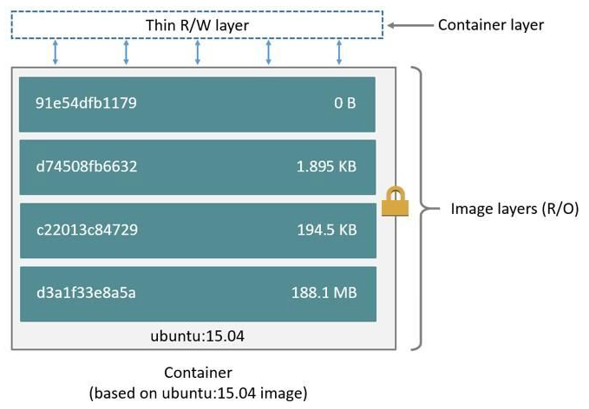

 | 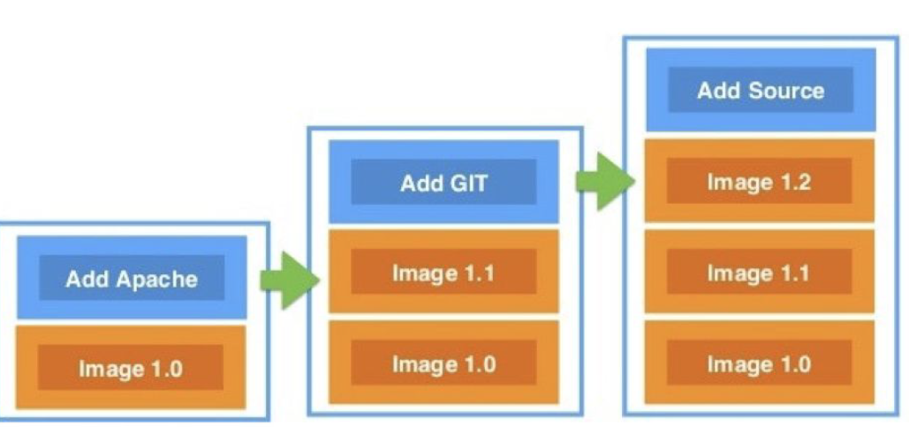 | Важно! Рекомендуется составлять слои таким образом, чтобы вниз шли слои, в которые изменения вообще не планируются вноситься. А вверху расоплогались слои, которые мы планируем изменять чаще среднего. Это позволит сэкономить время в процессе пересборки контейнера.
Инструкции Dockerfiles
 |  | FROM Задает базовый образ LABEL Добавление метаданных в образ ENV Задает постоянные переменные образа ARG Задание переменных во время сборки образа RUN Выполнение команды Linux COPY Копирование файлов и папок
 |  | ADD Копирование файлов и папок + распаковка архивов WORKDIR Задание рабочей директории CMD Задание команды, выполняющейся при запуске образа.описывает команду с аргументами, которую нужно выполнить когда контейнер будет запущен. Аргументы могут быть переопределены при запуске контейнера. В файле может присутствовать лишь одна инструкция CMD. ENTRYPOINT Задание команды, выполняющейся при запуске образа EXPOSE Открытие порта в образ/контейнер VOLUME Создание точки монтирования
Инструкция FROM
 | 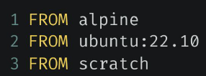 | Каждый Dockerfile начинается с нее Определяет базовый образ, на основе которого будет строиться образ Важно! Именно образ нашей ОС будет использоваться в качестве базового образа для создания docker image
Инструкция LABEL
 |  | Добавляет в образ различные метаданные Не замедляет процесс сборки образа и не увеличивает его размер
Инструкция ENV
 |  | Создает постоянные переменные в образе Подходит при необходимости использования констант внутри Важно! Используется с точки зрения удобства использования в командах, а также в части переиспользования кода (гораздо проще заменить в одном месте значение переменной, чем включать это новое значение во всех функции итд)
Инструкция RUN
 |  | Выполняет Linux-команду во время сборки образа В процессе выполнения создается отдельный слой
Инструкция COPY
 |  | Копирует файлы и папки в процессе сборки образа В случае отсутствия директории, создает ее
Инструкция ADD
 |  | 1 Может решать те же задачи, что и COPY 2 Добавление файлов из удаленных источников (Важно! Настоятельно рекомендуется использовать ADD только в отношении тех файлов, которые требуют загрузки из интернета, хотя данную команду возможно использовать и для копирования локальных файлов. Таким образом мы можем сэкономить время и сделать более понятным наш dockerfile, из которого будем создавать образ) 3 Распаковка tar-файлов
Инструкция WORKDIR
 |  | Изменяет рабочую директорию контейнера Важно! Лучше указывать абсолютные пути при обращении к файлам В случае отсутствия директории, происходит автоматическое создание
Инструкция ARG
 |  | Задает переменную, значение которой передается во время сборки Данные переменные (в отличии от ENV) недоступны во время выполнения контейнера Имеет значение по умолчанию
Инструкция CMD
 |  | Описывает команду, которая выполнится при запуске контейнера Можно переопределить аргументы команды, передав при запуске Результат не добавляется в образ во время сборки!
Инструкция ENTRYPOINT
 |  | Описывает команду и аргументы, которые будут выполнены сразу после запуска контейнера Команду и аргументы нельзя переопределить
ENTRYPOINT vs CMD
 |  | Если при запуске контейнера необходимо выполнять одну и ту же команды раз за разом Если контейнер используется в роли приложения (скрипта)
 |  | Если постоянно необходимо передавать в контейнер различные аргументы (если необходимо изменять параметры запуска контейнера)
Инструкции EXPOSE и VOLUME
 |  | Инструкция EXPOSE Указывает на необходимость открытия портов для связи (EXPOSE не открывает порты, а лишь указывает на необходимость. Для открытия портов необходимо использовать команду docker -p 8080:80)
 |  | Инструкция VOLUME Указывает место в локальной системе, которое контейнер будет использовать для хранения данных

Урок 4 часть 2 |  | Практика
Шаг 1
nano cowsaytest |  | FROM ubuntu:22.10 //указываем базовый образ - ОС RUN apt-get update //указываем команды для правильной установки приложения RUN apt-get install -y cowsay //указываем установку нужного нам приложения RUN ln -s /usr/games/cowsay /usr/bin/cowsay //создаем ссылку для запуска приложения в виде команды CMD ["cowsay"] //указываем параметры запуска докер
docker build -t cowsaytest . | . - указывает на то, что dockerfile, с которого будет создан образ, расположен в текущей дирктории | Создаем образ
docker run -it cowsaytest bash |  | Входим в контейнер
docker run cowsaytest cowsay "Geekbrains" |  | Запускаем контейнер с параметрами
docker images |  | Покажет как много пространства занимают наши контейнеры
Шаг 2
Экономим пространство за счет похудения докер образа | Важно! В данном случае хотя мы и объединили множество слоев (кроме RUN rm -rf /var/lib/apt/lists/*), однако никакого эффекта по уменьшению занимаеого пространства на диске не добились | FROM ubuntu:22.10 //указываем базовый образ - ОС RUN apt-get update && \ apt-get install -y cowsay && \ ln -s /usr/games/cowsay /usr/bin/cowsay RUN rm -rf /var/lib/apt/lists/* //удалить кэш после выполнения команды apt-get update CMD ["cowsay"] //указываем параметры запуска докер
Шаг 3
Экономим пространство за счет похудения докер образа | Важно! Слои (каждый вызов RUN) закрыты друг от друга. Поэтому, когда мы создаем image, данный image будет тем меньше места занимать, чем более собранее по логике будут создаваться слои. В каждом слое должна присутствовать полная завершенность. Процессы запускаемые в одной логике не должны находиться в разных слоях | FROM ubuntu:22.10 //указываем базовый образ - ОС RUN apt-get update && \ apt-get install -y cowsay && \ ln -s /usr/games/cowsay /usr/bin/cowsay && \ rm -rf /var/lib/apt/lists/* //добавляем и эту команду в один слой CMD ["cowsay"] //указываем параметры запуска докер
Шаг 4
Используем легковесный базовый образ | alpine легче, чем ubuntu | FROM alpine RUN apk update && \ apk add cowsay && \ --update-cache \ --repository https:// - тут ссылки на репозирории, где содержится программа cowsay --repository https:// --repository https:// && \ rm -rf /var/cache/apk/* CMD ["cowsay"]
Шаг 5
От чего зависит скорость пересборки | Чем ниже в dockerfile мы расположим слой, тем быстрее будет произведена пересборка образа. Скрипт сборки docker image проходится в направлении сверху вниз. В связи с этим те слои, которые были ранее успешно собраны и не изменились просто пропускаются. Как только встречается первое изменение, запускается полноценный меделенный процесс пересброки. | FROM alpine RUN echo "123" > test.txt RUN apk update && \ apk add cowsay && \ --update-cache \ --repository https:// - тут ссылки на репозирории, где содержится программа cowsay --repository https:// --repository https:// && \ rm -rf /var/cache/apk/* CMD ["cowsay"]

